Hoja 1
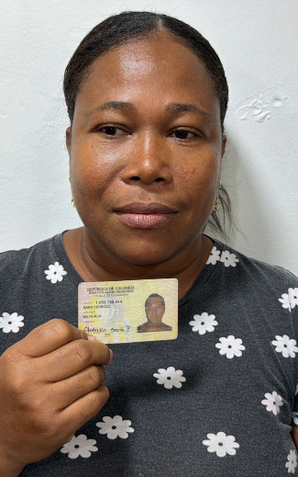
PAGOS | MOTO | MODELO | MARCA | PLACA | MOVIL | PRECIO | INICIAL
A219782G | BOXER | 2027 | BAJAJ | DRB41I | 77B | $7,000,000.00 | $1,000,000.00

COSTO -INICIAL | INTERES | COSTO NETO | MESES | MESUAL | QUINCENAL | SEMANAL | DIARIO
$6,000,000.00 | $2.71 | 16,284,000.00 | 18 | $904,666.67 | $452,333.33 | $226,166.67 | $37,694.44
NOMBRES | APELLIDOS | CEDULA | NACIONALIDAD | NUMERO | SOAT | Traspaso de propiedad | DEUDA DE SEMANA
MAYERLIN | SARA PEDROSA | 1,052,732,414 | COLOMBIANA | 3105922730 | ACTIVO | ACTIVO
 |  |  |  |  |  |  | MESES
SALDO ACTUAL PAGADO |  | DEUDA A PAGAR |  | DEUDA TOTAL. |  | DEUDA ADQUIRIDA
904,999 |  | 15,379,001.00 |  | 15,379,001.00 |  |  | 1

RENTAL MOTORS S.A.S

FECHA | ABONO | FECHA | ABONO | FECHA | ABONO | FECHA | ABONO
04/05/2026 | $226,333 | 11/05/2026 | $226,333 | 18/05/2026 | $226,333 | 25/05/2026 | $226,000 | $904,999
05/05/2026 |  | 12/05/2026 |  | 19/05/2026 |  | 26/05/2026
06/05/2026 |  | 13/05/2026 |  | 20/05/2026 |  | 27/05/2026
07/05/2026 |  | 14/05/2026 |  | 21/05/2026 |  | 28/05/2026
08/05/2026 |  | 15/05/2026 |  | 22/05/2026 |  | 29/05/2026
09/05/2026 |  | 16/05/2026 |  | 23/05/2026 |  | 30/05/2026
 | $226,333 |  | $226,333 |  | $226,333 |  | $226,000 | 1
REF. |  | REF. |  | REF. |  | REF. |  | 1

FECHA | ABONO | FECHA | ABONO | FECHA | ABONO | FECHA | ABONO
01/06/2026 |  | 08/06/2026 |  | 15/06/2026 |  | 22/06/2026 |  | $0
02/06/2026 |  | 09/06/2026 |  | 16/06/2026 |  | 23/06/2026
03/06/2026 |  | 10/06/2026 |  | 17/06/2026 |  | 24/06/2026
04/06/2026 |  | 11/06/2026 |  | 18/06/2026 |  | 25/06/2026
05/06/2026 |  | 12/06/2026 |  | 19/06/2026 |  | 26/06/2026
06/06/2026 |  | 13/06/2026 |  | 20/06/2026 |  | 27/06/2026
 | $0 |  | $0 |  | $0 |  | $0 | 2
REF. |  | REF. |  | REF. |  | REF.

